关系图
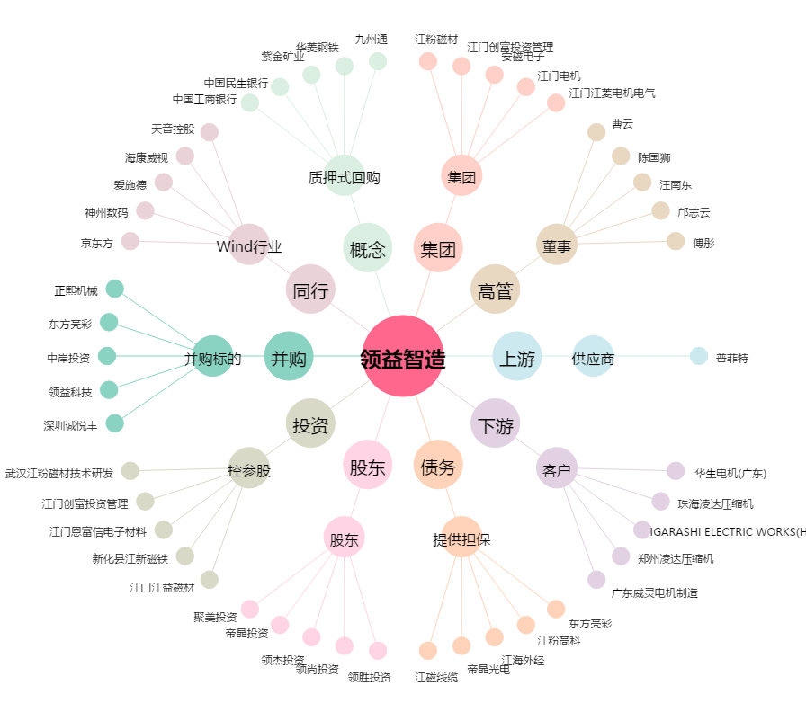
领益智造[002600.SZ] - 关系概览图

